P1
四日市税関支署管内（三重県） 貿易概況

【当年】 |  |  |  |  |  |  |  |  |  |  |  |  |  |  |  |  | （単位：百万円、％）
区 分 |  |  |  |  | 三 重 県 |  |  |  |  |  |  |  |  | 名古屋税関 |  | 全 国
 |  |  |  |  |  |  |  | 四日市港 |  |  |  | 津港
輸 出 額 |  |  |  |  | 1,107,796 |  |  | 1,024,342 |  |  |  | 83,454 |  | 25,503,241 |  | 110,448,006
 |  | 前年同期比 |  |  | 96.5 |  |  | 91.3 |  |  |  | 315.3 |  | 101.4 |  | 103.1
 |  | 全 国 比 |  |  | 1.0 |  |  | 0.9 |  |  |  | 0.1 |  | 23.1 |  | －
輸 入 額 |  |  |  |  | 2,191,146 |  |  | 2,075,588 |  |  |  | 115,558 |  | 14,199,310 |  | 113,098,700
 |  | 前年同期比 |  |  | 86.9 |  |  | 86.5 |  |  |  | 95.2 |  | 101.2 |  | 100.3
 |  | 全 国 比 |  |  | 1.9 |  |  | 1.8 |  |  |  | 0.1 |  | 12.6 |  | －
輸 出 入 額 |  |  |  |  | 3,298,942 |  |  | 3,099,930 |  |  |  | 199,012 |  | 39,702,551 |  | 223,546,706
 |  | 前年同期比 |  |  | 89.9 |  |  | 88.1 |  |  |  | 134.6 |  | 101.3 |  | 101.7
 |  | 全 国 比 |  |  | 1.5 |  |  | 1.4 |  |  |  | 0.1 |  | 17.8 |  | －
差引額（▲は輸入超過） |  |  |  |  | ▲ 1,083,350 |  |  | ▲ 1,051,246 |  |  |  | ▲ 32,104 |  | 11,303,930 |  | ▲ 2,650,694
 |  | 前年同期比 |  |  | 79.0 |  |  | 82.3 |  |  |  | 33.8 |  | 101.7 |  | 47.1

【推移】 |  |  |  |  |  |  |  |  |  |  |  |  |  |  |  |  | （単位：百万円、％）
期 間 |  | 輸 出 額 |  |  |  | 輸 入 額 |  |  |  | 輸出入額 |  |  |  | 差引額(▲は輸入超過）
 |  | 金 額 |  |  | 前 年 同期比 | 金 額 |  |  | 前 年 同期比 | 金 額 |  |  | 前 年 同期比 | 金 額 |  |  | 前 年 同期比
平成28年 |  |  | 830,706 |  | 83.6 |  | 1,187,276 |  | 68.4 |  | 2,017,982 |  | 73.9 | ▲ 356,570 |  |  | 48.0
平成29年 |  |  | 803,912 |  | 96.8 |  | 1,426,388 |  | 120.1 |  | 2,230,300 |  | 110.5 | ▲ 622,476 |  |  | 174.6
平成30年 |  |  | 858,881 |  | 106.8 |  | 1,793,824 |  | 125.8 |  | 2,652,705 |  | 118.9 | ▲ 934,943 |  |  | 150.2
令和元年 |  |  | 907,727 |  | 105.7 |  | 1,657,746 |  | 92.4 |  | 2,565,474 |  | 96.7 | ▲ 750,019 |  |  | 80.2
令和2年 |  |  | 772,291 |  | 85.1 |  | 1,146,308 |  | 69.1 |  | 1,918,599 |  | 74.8 | ▲ 374,018 |  |  | 49.9
令和3年 |  |  | 909,410 |  | 117.8 |  | 1,605,736 |  | 140.1 |  | 2,515,146 |  | 131.1 | ▲ 696,325 |  |  | 186.2
令和4年 |  |  | 1,103,426 |  | 121.3 |  | 2,648,890 |  | 165.0 |  | 3,752,315 |  | 149.2 | ▲ 1,545,464 |  |  | 221.9
令和5年 |  |  | 1,124,612 |  | 101.9 |  | 2,446,969 |  | 92.4 |  | 3,571,581 |  | 95.2 | ▲ 1,322,357 |  |  | 85.6
令和6年 |  |  | 1,148,083 |  | 102.1 |  | 2,520,205 |  | 103.0 |  | 3,668,287 |  | 102.7 | ▲ 1,372,122 |  |  | 103.8
令和7年 |  |  | 1,107,796 |  | 96.5 |  | 2,191,146 |  | 86.9 |  | 3,298,942 |  | 89.9 | ▲ 1,083,350 |  |  | 79.0
令和7年 | １月 |  | 83,296 |  | 94.7 |  | 218,190 |  | 110.5 |  | 301,486 |  | 105.6 |  | ▲ 134,893 |  | 123.1
 | ２月 |  | 91,712 |  | 98.4 |  | 212,856 |  | 106.2 |  | 304,569 |  | 103.7 |  | ▲ 121,144 |  | 112.9
 | ３月 |  | 94,466 |  | 99.7 |  | 193,044 |  | 95.6 |  | 287,511 |  | 96.9 |  | ▲ 98,578 |  | 92.0
 | ４月 |  | 94,947 |  | 89.4 |  | 215,636 |  | 92.9 |  | 310,583 |  | 91.8 |  | ▲ 120,690 |  | 96.0
 | ５月 |  | 76,626 |  | 82.3 |  | 136,240 |  | 63.1 |  | 212,866 |  | 68.9 |  | ▲ 59,613 |  | 48.5
 | ６月 |  | 99,361 |  | 105.3 |  | 141,122 |  | 70.5 |  | 240,483 |  | 81.7 |  | ▲ 41,761 |  | 39.5
 | ７月 |  | 101,486 |  | 108.4 |  | 143,078 |  | 65.5 |  | 244,564 |  | 78.4 |  | ▲ 41,592 |  | 33.3
 | ８月 |  | 73,427 |  | 81.2 |  | 166,750 |  | 72.6 |  | 240,177 |  | 75.0 |  | ▲ 93,323 |  | 67.0
 | ９月 |  | 94,512 |  | 106.5 |  | 187,014 |  | 91.4 |  | 281,526 |  | 96.0 |  | ▲ 92,502 |  | 79.9
 | 10月 |  | 103,761 |  | 100.8 |  | 193,224 |  | 99.3 |  | 296,985 |  | 99.9 |  | ▲ 89,462 |  | 97.7
 | 11月 |  | 95,656 |  | 99.8 |  | 191,976 |  | 103.6 |  | 287,632 |  | 102.3 |  | ▲ 96,320 |  | 107.7
 | 12月 |  | 98,545 |  | 92.1 |  | 192,015 |  | 80.1 |  | 290,561 |  | 83.8 |  | ▲ 93,470 |  | 70.4
・令和6年以前：確定値
・令和7年：輸出の11月分並びに輸入、輸出入及び差引の10月分以前は、確報値

【推移グラフ】
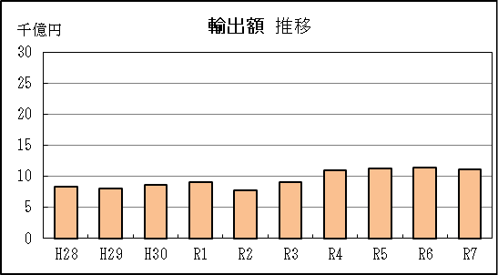
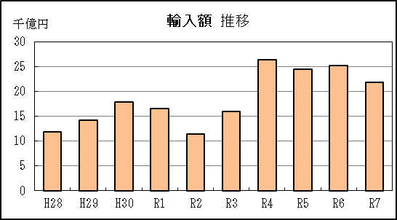

【グラフ作成用データ】

輸出 |  |  |  |  | 輸入
 |  | 金額 |  |  |  |  | 金額
2016年 | H28 | 8 |  | 9 | 2016年 | H28 | 12
2017年 | H29 | 8 |  | 8 | 2017年 | H29 | 14
2018年 | H30 | 9 |  | 7 | 2018年 | H30 | 18
2019年 | R1 | 9 |  | 6 | 2019年 | R1 | 17
2020年 | R2 | 8 |  | 5 | 2020年 | R2 | 11
2021年 | R3 | 9 |  | 4 | 2021年 | R3 | 16
2022年 | R4 | 11 |  | 3 | 2022年 | R4 | 26
2023年 | R5 | 11 |  | 2 | 2023年 | R5 | 24
2024年 | R6 | 11 |  | 1 | 2024年 | R6 | 25
2025年 | R7 | 11 |  | 0 | 2025年 | R7 | 22

グラフ単位 |  |  |  |  | グラフ単位
千億円 | 兆円 |  |  |  | 千億円 | 兆円
100000000 | 千億円 |  |  |  | 100000000 | 千億円
 | 百億円 |  |  |  |  | 百億円
 | 十億円 |  |  |  |  | 十億円
 | 億円 |  |  |  |  | 億円
 | 千万円 |  |  |  |  | 千万円

P5
四日市港 貿易概況

【当年】 |  |  |  |  |  |  |  |  |  |  |  |  |  |  |  |  | （単位：百万円、％）
区 分 |  | 輸 出 額 |  |  |  | 輸 入 額 |  |  |  | 輸出入額 |  |  |  | 差引額(▲は輸入超過）
 |  | 前年同期比 |  | 管内比 |  | 前年同期比 |  | 管内比 |  | 前年同期比 |  | 管内比 |  | 前年同期比 |  | 管内比
四日市港 |  |  | 1,024,342 |  |  |  | 2,075,588 |  |  |  | 3,099,930 |  |  |  | ▲ 1,051,246
 |  | 91.3 |  | 4.0 |  | 86.5 |  | 14.6 |  | 88.1 |  | 7.8 |  | 82.3 |  | －
名古屋税関 管 内 |  |  | 25,503,241 |  |  |  | 14,199,310 |  |  |  | 39,702,551 |  |  |  | 11,303,930
 |  | 101.4 |  | － |  | 101.2 |  | － |  | 101.3 |  | － |  | 101.7 |  | －

【推移】 |  |  |  |  |  |  |  |  |  |  |  |  |  |  |  |  | （単位：百万円、％）
期 間 |  | 輸 出 額 |  |  |  | 輸 入 額 |  |  |  | 輸出入額 |  |  |  | 差引額(▲は輸入超過）
 |  | 金 額 |  |  | 前 年 同期比 | 金 額 |  |  | 前 年 同期比 | 金 額 |  |  | 前 年 同期比 | 金 額 |  |  | 前 年 同期比
平成28年 |  |  | 795,944 |  | 86.2 |  | 1,127,307 |  | 67.8 |  | 1,923,251 |  | 74.4 | ▲ 331,363 |  |  | 44.8
平成29年 |  |  | 802,602 |  | 100.8 |  | 1,365,256 |  | 121.1 |  | 2,167,858 |  | 112.7 | ▲ 562,654 |  |  | 169.8
平成30年 |  |  | 836,362 |  | 104.2 |  | 1,718,812 |  | 125.9 |  | 2,555,174 |  | 117.9 | ▲ 882,450 |  |  | 156.8
令和元年 |  |  | 836,059 |  | 100.0 |  | 1,586,859 |  | 92.3 |  | 2,422,917 |  | 94.8 | ▲ 750,800 |  |  | 85.1
令和2年 |  |  | 725,204 |  | 86.7 |  | 1,075,265 |  | 67.8 |  | 1,800,469 |  | 74.3 | ▲ 350,061 |  |  | 46.6
令和3年 |  |  | 857,502 |  | 118.2 |  | 1,517,483 |  | 141.1 |  | 2,374,986 |  | 131.9 | ▲ 659,981 |  |  | 188.5
令和4年 |  |  | 1,053,981 |  | 122.9 |  | 2,515,193 |  | 165.7 |  | 3,569,173 |  | 150.3 | ▲ 1,461,212 |  |  | 221.4
令和5年 |  |  | 1,075,841 |  | 102.1 |  | 2,304,122 |  | 91.6 |  | 3,379,964 |  | 94.7 | ▲ 1,228,281 |  |  | 84.1
令和6年 |  |  | 1,121,616 |  | 104.3 |  | 2,398,812 |  | 104.1 |  | 3,520,428 |  | 104.2 | ▲ 1,277,195 |  |  | 104.0
令和7年 |  |  | 1,024,342 |  | 91.3 |  | 2,075,588 |  | 86.5 |  | 3,099,930 |  | 88.1 | ▲ 1,051,246 |  |  | 82.3
令和7年 | １月 |  | 83,267 |  | 94.7 |  | 208,375 |  | 110.6 |  | 291,642 |  | 105.6 |  | ▲ 125,108 |  | 124.6
 | ２月 |  | 79,098 |  | 84.9 |  | 203,133 |  | 106.8 |  | 282,231 |  | 99.6 |  | ▲ 124,036 |  | 127.7
 | ３月 |  | 82,366 |  | 87.0 |  | 183,250 |  | 92.4 |  | 265,616 |  | 90.6 |  | ▲ 100,884 |  | 97.3
 | ４月 |  | 83,057 |  | 82.1 |  | 207,499 |  | 93.8 |  | 290,556 |  | 90.1 |  | ▲ 124,441 |  | 103.6
 | ５月 |  | 76,613 |  | 87.1 |  | 132,749 |  | 66.6 |  | 209,362 |  | 72.9 |  | ▲ 56,137 |  | 50.4
 | ６月 |  | 87,554 |  | 98.5 |  | 127,186 |  | 67.1 |  | 214,739 |  | 77.1 |  | ▲ 39,632 |  | 39.3
 | ７月 |  | 89,955 |  | 96.1 |  | 139,392 |  | 67.0 |  | 229,347 |  | 76.1 |  | ▲ 49,436 |  | 43.2
 | ８月 |  | 73,418 |  | 86.0 |  | 150,153 |  | 68.4 |  | 223,571 |  | 73.3 |  | ▲ 76,735 |  | 57.2
 | ９月 |  | 82,582 |  | 93.4 |  | 177,255 |  | 88.3 |  | 259,836 |  | 89.8 |  | ▲ 94,673 |  | 84.2
 | 10月 |  | 92,593 |  | 94.7 |  | 183,047 |  | 101.3 |  | 275,639 |  | 99.0 |  | ▲ 90,454 |  | 109.0
 | 11月 |  | 95,295 |  | 99.6 |  | 180,341 |  | 99.8 |  | 275,636 |  | 99.7 |  | ▲ 85,047 |  | 99.9
 | 12月 |  | 98,545 |  | 92.1 |  | 183,209 |  | 82.6 |  | 281,754 |  | 85.7 |  | ▲ 84,664 |  | 73.7
・令和6年以前：確定値
・令和7年：輸出の11月分並びに輸入、輸出入及び差引の10月分以前は、確報値
・管内比とは、四日市港が名古屋税関管内に占める割合
・四日市港には、平成29年1月から尾鷲出張所における通関分を含む

【推移グラフ】
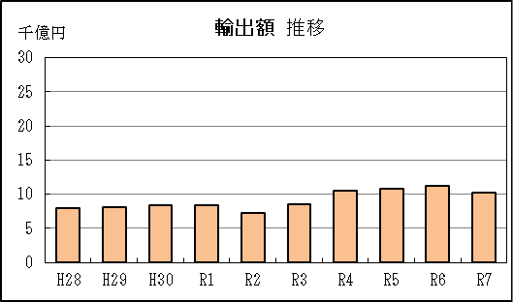
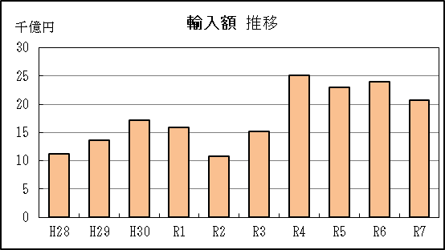

【グラフ作成用データ】

輸出 |  |  |  |  | 輸入
 |  | 金額 |  |  |  |  | 金額
2016年 | H28 | 8 |  | 9 | 2016年 | H28 | 11
2017年 | H29 | 8 |  | 8 | 2017年 | H29 | 14
2018年 | H30 | 8 |  | 7 | 2018年 | H30 | 17
2019年 | R1 | 8 |  | 6 | 2019年 | R1 | 16
2020年 | R2 | 7 |  | 5 | 2020年 | R2 | 11
2021年 | R3 | 9 |  | 4 | 2021年 | R3 | 15
2022年 | R4 | 11 |  | 3 | 2022年 | R4 | 25
2023年 | R5 | 11 |  | 2 | 2023年 | R5 | 23
2024年 | R6 | 11 |  | 1 | 2024年 | R6 | 24
2025年 | R7 | 10 |  | 0 | 2025年 | R7 | 21

グラフ単位 |  |  |  |  | グラフ単位
千億円 | 兆円 |  |  |  | 千億円 | 兆円
100000000 | 千億円 |  |  |  | 100000000 | 千億円
 | 百億円 |  |  |  |  | 百億円

P9
津港 貿易概況

【当年】 |  |  |  |  |  |  |  |  |  |  |  |  |  |  |  |  | （単位：百万円、％）
区 分 |  | 輸 出 額 |  |  |  | 輸 入 額 |  |  |  | 輸出入額 |  |  |  | 差引額(▲は輸入超過）
 |  | 前年同期比 |  | 管内比 |  | 前年同期比 |  | 管内比 |  | 前年同期比 |  | 管内比 |  | 前年同期比 |  | 管内比
津港 |  |  | 83,454 |  |  |  | 115,558 |  |  |  | 199,012 |  |  |  | ▲ 32,104
 |  | 315.3 |  | 0.3 |  | 95.2 |  | 0.8 |  | 134.6 |  | 0.5 |  | 33.8 |  | －
名古屋税関 管 内 |  |  | 25,503,241 |  |  |  | 14,199,310 |  |  |  | 39,702,551 |  |  |  | 11,303,930
 |  | 101.4 |  | － |  | 101.2 |  | － |  | 101.3 |  | － |  | 101.7 |  | －

【推移】 |  |  |  |  |  |  |  |  |  |  |  |  |  |  |  |  | （単位：百万円、％）
期 間 |  | 輸 出 額 |  |  |  | 輸 入 額 |  |  |  | 輸出入額 |  |  |  | 差引額(▲は輸入超過）
 |  | 金 額 |  |  | 前 年 同期比 | 金 額 |  |  | 前 年 同期比 | 金 額 |  |  | 前 年 同期比 | 金 額 |  |  | 前 年 同期比
平成28年 |  |  | 34,728 |  | 49.8 |  | 59,658 |  | 83.9 |  | 94,386 |  | 67.0 |  | ▲ 24,930 |  | 19倍
平成29年 |  |  | 1,310 |  | 3.8 |  | 61,132 |  | 102.5 |  | 62,442 |  | 66.2 |  | ▲ 59,823 |  | 240.0
平成30年 |  |  | 22,519 |  | 17倍 |  | 75,012 |  | 122.7 |  | 97,531 |  | 156.2 |  | ▲ 52,493 |  | 87.7
令和元年 |  |  | 71,668 |  | 318.3 |  | 70,888 |  | 94.5 |  | 142,556 |  | 146.2 |  | 781 |  | －
令和2年 |  |  | 47,087 |  | 65.7 |  | 71,043 |  | 100.2 |  | 118,130 |  | 82.9 |  | ▲ 23,956 |  | －
令和3年 |  |  | 51,908 |  | 110.2 |  | 88,252 |  | 124.2 |  | 140,160 |  | 118.6 |  | ▲ 36,345 |  | 151.7
...
 | ９月 |  | 11,931 |  | 38倍 |  | 9,759 |  | 260.1 |  | 21,690 |  | 533.5 |  | 2,172 |  | －
 | 10月 |  | 11,169 |  | 218.6 |  | 10,177 |  | 73.9 |  | 21,346 |  | 113.1 |  | 991 |  | －
 | 11月 |  | 361 |  | 204.7 |  | 11,635 |  | 257.1 |  | 11,996 |  | 255.1 |  | ▲ 11,274 |  | 259.2
 | 12月 |  | － |  | 全減 |  | 8,807 |  | 49.1 |  | 8,807 |  | 49.1 |  | ▲ 8,807 |  | 49.1
・令和6年以前：確定値
・令和7年：輸出の11月分並びに輸入、輸出入及び差引の10月分以前は、確報値
・管内比とは、津港が名古屋税関管内に占める割合

【推移グラフ】
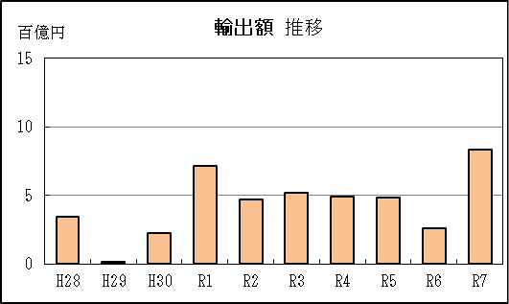
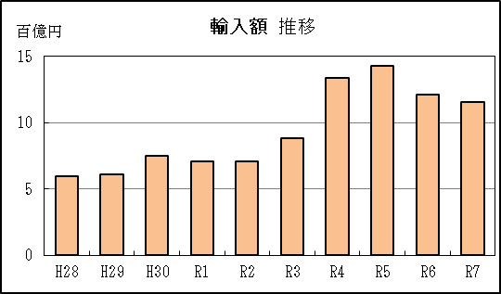

【グラフ作成用データ】

輸出 |  |  |  |  | 輸入
 |  | 金額 |  |  |  |  | 金額
2016年 | H28 | 3 |  | 9 | 2016年 | H28 | 6
...

